关系图
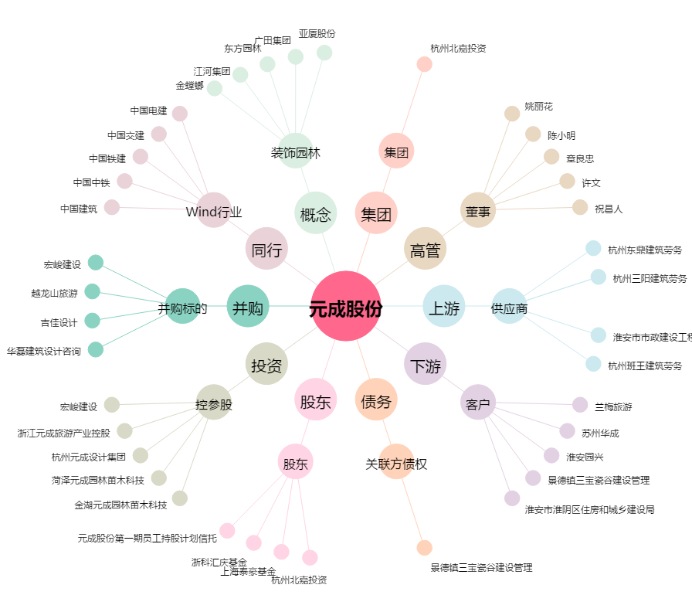
元成股份[603388.SH] - 关系概览图

